Panel de DM
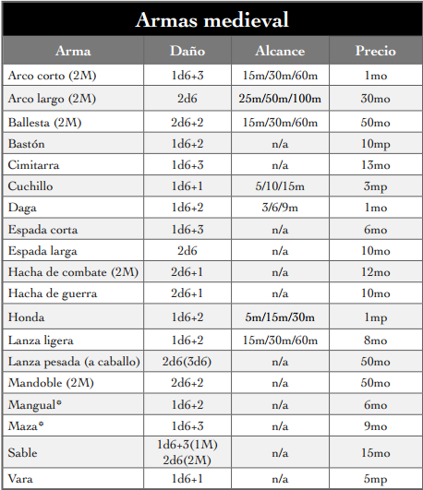
Valores de combate |  | Formula |  |  |  |  |  | Combate
PV |  | Físico * 4
Iniciativa |  | Percepción + Reflejos + 1o3d10 |  |  |  |  |  | Acciones mayores por turno |  |  | Malherido
Ataque CC |  | Físico + Armas CC + 1o3d10 |  |  |  |  |  | Iniciativa 20 |  | 2 | Cuando PV < Físico
Ataque Dist. |  | Destreza + Arma Distancia + 1o3d10 |  |  |  |  |  | Iniciativa 30 |  | 3 | Su dado objetivo baja un nivel
Defensa |  | Destreza + Esquivar + 5 |  |  |  |  |  | Iniciativa 40 |  | 4
 |  |  |  |  |  |  |  | … |  | …
Tiradas de dados |  |  |  |  |  |  |  | Ataque a Distancia |  | Armadura
1o3d10 | Se Lanzan 3 dados y se coge: |  |  |  |  |  |  | Bocajarro | 10 | Estorbo se resta a: |  | Iniciativa en combate
Si hay penalización o no se tiene habilidad: |  |  |  |  | El más bajo |  |  | Cerca | 15 |  |  | Destreza en habilidades de destreza
En condiciones normales: |  |  |  |  | El del medio |  |  | Media | 20 |  |  | Inteligencia en hechizos
Si se tiene ventaja o se es especialista: |  |  |  |  | El más alto |  |  | Larga | 25 | Absorción: |  | Se resta al daño
Tiradas Enfrentadas |  |  |  |  |  |  |  | Turno |  |  |  | Movimiento
Cuando dos jugadores compiten gana la tirada más alta |  |  |  |  |  |  |  | 3 segundos |  |  |  | Acción mayor: | 3m
 |  |  |  |  |  |  |  | 1 Acción Mayor + 1 Acción menor |  |  |  | Acción menor: | 6m
Tiradas de Habilidad |  |  |  | Tiradas de Atributo |  |  |  | Mayor: | Atacar/Lanzar Conjuro |  |  | Coger Aire
1o3d10 + Habilidad |  |  |  | 1o3d10 + Habilidad |  |  |  | Menor: | Moverse/tirar arma |  |  | Tras el combate curar + 1d6, solo aplicable a daño recibido en ese combate
Dificultad |  |  |  | Cuando no hay una habilidad |  |  |  |  | /tomar Poción/Pasar objeto
Fácil |  | 10 |  | Dificultad |  |  |  | Disparar objetivo en movimiento |  |  |  | Atravesar zona con fuego de cobertura
Normal |  | 15 |  | Fácil |  | 9 |  | Corriendo |  | +2 dificultad |  | Fuego semi automático |  | Dif. 15
Moderada |  | 18 |  | Normal |  | 12 |  | Vehículo/caballo |  | +4 dificultad |  | Fuego automático |  | Dif. 20
Difícil |  | 20 |  | Difícil |  | 15 |  | Flanqueo
Muy difícil |  | 25 |  | Muy difícil |  | 18 |  | Cada persona disparando gana +1 que la anterior a disparar
Casi imposible |  | 30 |  | Casi imposible |  | 21

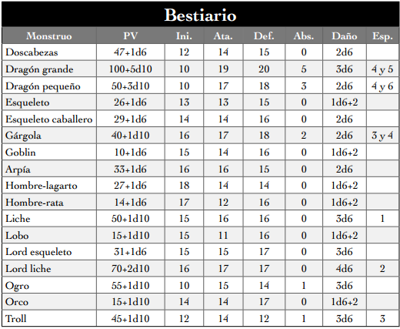
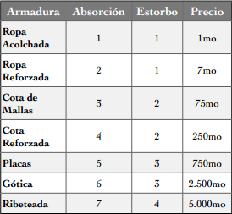
Críticos
Sacar +10 sobre la dificultad objetivo. (Ej. PV curados +1d6 por cada +10) |  |  |  |  |  |  |  |  |  |  |  |  |  |  | *Las Armaduras NO absorben daño de este tipo de armas
Pifia
Si se saca uno en el dado objetivo y en el siguiente dado 5 o menos

 | Ejemplo: Atributos y habilidades
 | Moverse en silencio |  |  | Destreza + Sigilo
 | Esconderse |  |  | Inteligencia + Sigilo
 | Habilidades sociales
 | Habilidad contra carisma+inteligencia+5

Explotar el dado
Si se saca máximo con el dado objetivo se vuelve a tirar.
Se puede repetir infinitas veces
Al final se suma el valor de los dados objetivo de las sucesivas tiradas
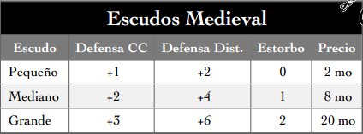
En tiradas de daño también explota el dado

Cordura - Int x 4 |  |  |  |  | Curación natural
Ver Asesinato |  |  | 1d6 |  | Dormir 1-6 horas
Ver Genocidio |  |  | 3d6 |  | Al raso |  | +1PV
Ver terror de las profundidades |  |  | 5d6 |  | Comodidades |  | +2PV

